Trinchos y cunetas
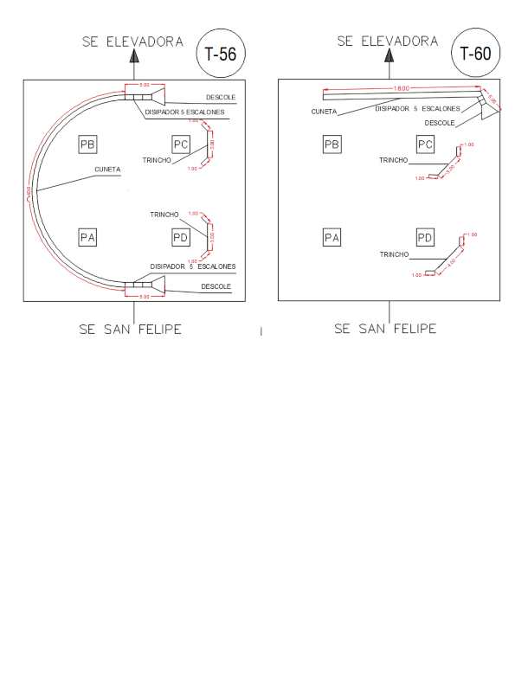
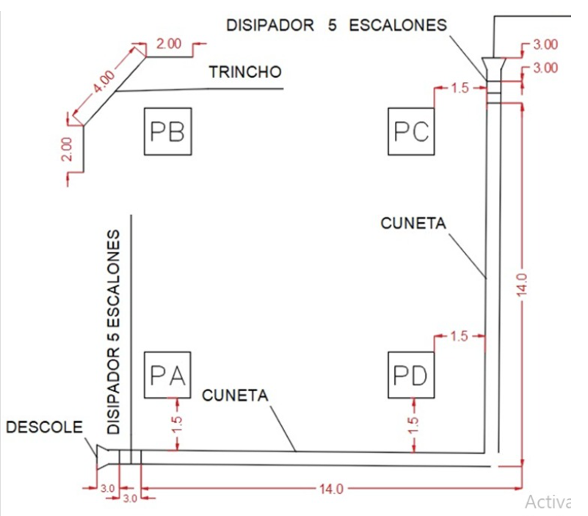
OBRAS DE PROTECCION |  |  |  |  | Materiales
Torre | Medida de manejo | Metros lineales de trinchos | Metros lineales de cunetas | Nota | Tubo metálico 3mx3" recubriemiento en caliente de zinc (50micras) | Malla eslabonada galvanizada en caliente doble inmersión (calibre 10) tejida 50x50mm | Alambre galvanizado (kilo) | Geotexti (metros) | cemento de uso general para trinchos (bulto 50K) | arena (cuñetes) | gava (cuñetes) | Cuadrilla | Avance %
T004 | Cuneta |  | 15 |  |  |  |  |  |  |  |  | Mec | 1
T019 | Cuneta |  | 14 |  |  |  |  |  |  |  |  | Angel | 1
T033 | Cuneta y trinchos | 27.5 | 10 | Revejetalizar, agrotextil y semilla | 33 | 30 | 50 | 30 | 47.52 | 142.56 | 190.08 | Julio Morales | 1
T049 |  |  | 20 |  |  |  |  |  |  |  |  | Mec | 1
T050 |  | 10 | 21 | Revejetalizar, agrotextil y semilla | 12 | 11 | 10 | 12 | 17.28 | 51.84 | 69.12 | Toro | 1
T052 |  |  | 20 |  |  |  |  |  |  |  |  | Mec | 1
T054 | Cuneta y trinchos | 10 | 25 |  | 12 | 11 | 10 | 12 | 17.28 | 51.84 | 69.12 | Mec | 1
T055 | Cuneta y trinchos | 5 | 10 |  | 5 | 6 | 2 | 7 | 7.2 | 21.6 | 28.8 | Angel | 1
T056 | Cuneta y trinchos | 10 | 50 |  | 12 | 11 | 10 | 12 | 17.28 | 51.84 | 69.12 | Toro | 1
T060 | Cuneta y trinchos | 11 | 23 | Revejetalizar, agrotextil y semilla | 13 | 12 | 10 | 13 | 18.72 | 56.16 | 74.88 | Angel | 1
T34 |  |  |  |  |  |  |  |  |  |  |  | Julio Morales | 1
T23 | Cuneta | 30 |  |  |  |  |  |  |  |  |  | Angel | 1
T53 |  |  |  |  |  |  |  | 86 |  |  |  | Julio Morales | 1
Total |  |  |  |  | 87 | 81 | 92 | 43 | 126 | 378 | 504

